2. Privot VC
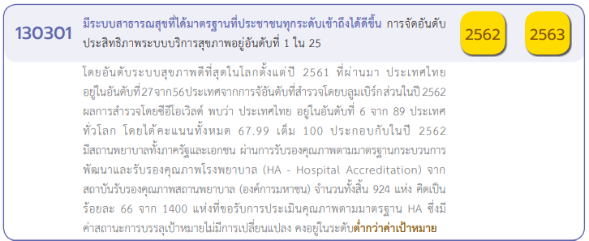

นับจำนวนของ VC | Column Labels
Row Labels | 2560 | 2561 | 2562 | 2563 | 2564 | 2565 | Grand Total
130301V01 | 2 | 5 | 15 | 49 | 64 | 41 | 176
130301F0101 | 1 | 1 | 5 | 29 | 13 | 15 | 64
130301F0102 |  | 3 | 5 | 15 | 39 | 17 | 79
130301F0103 |  |  | 1 |  | 1 | 2 | 4
130301F0104 |  |  | 1 | 1 |  | 1 | 3
130301F0105 | 1 | 1 | 3 | 4 | 11 | 6 | 26
130301V02 |  |  | 4 | 2 | 3 | 11 | 20
130301F0201 |  |  | 2 | 1 | 2 | 6 | 11
130301F0202 |  |  |  | 1 |  | 2 | 3
130301F0203 |  |  |  |  | 1 | 3 | 4
130301F0000 |  |  | 1 |  |  |  | 1
130301F0204 |  |  | 1 |  |  |  | 1
130301V03 |  | 5 | 13 | 53 | 51 | 7 | 129
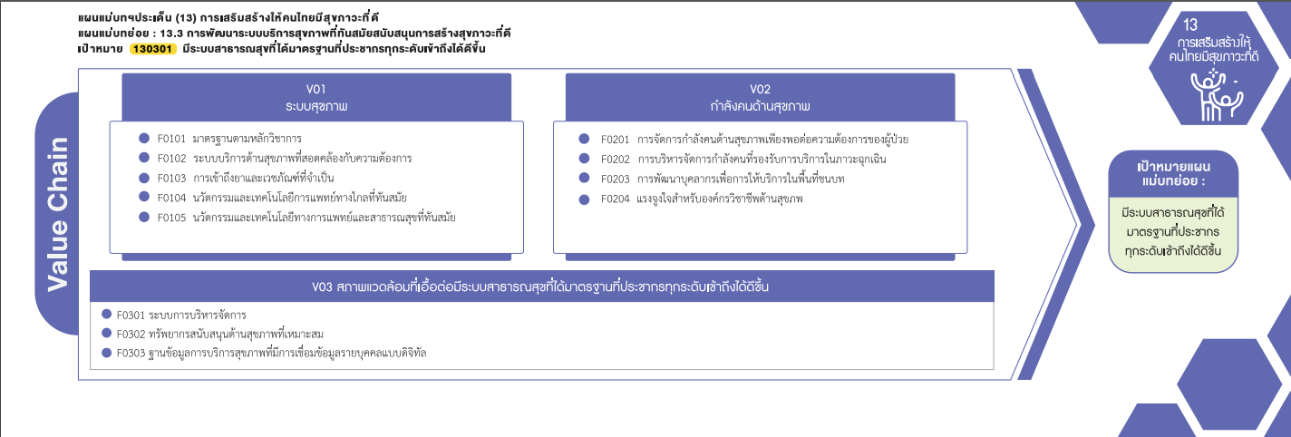
130301F0301 |  | 3 | 7 | 28 | 16 | 2 | 56
130301F0302 |  | 1 | 5 | 22 | 31 | 4 | 63
130301F0303 |  | 1 | 1 | 3 | 4 | 1 | 10
130301V00 |  |  | 4 | 13 | 4 |  | 21
130301F0000 |  |  | 4 | 13 | 4 |  | 21
Grand Total | 2 | 10 | 36 | 117 | 122 | 59 | 346

(64 โครงการ)
(11 โครงการ)
(79 โครงการ)
(3 โครงการ)
(4 โครงการ)
(4 โครงการ)

(3 โครงการ)
(1 โครงการ)
(26 โครงการ)
(F0000 1 โครงการ)
รวม 20 โครงการ
รวม 176 โครงการ

(56 โครงการ)
รวม 129 โครงการ
(63 โครงการ)
(10 โครงการ)

โครงการที่ไม่ตอบองค์ประกอบ/ปัจจัย (V00/F0000)
รวมทั้งสิ้น 21 โครงการ

